INDICADORES
 | FORMATO |  |  |  |  |  |  |  |  |  |  |  |  |  |  | Código: SGI-CAL-FSS Revisión: 04 Fecha: 10-01-2023
 | INDICADORES DE CALIDAD SEGURIDAD, SALUD OCUPACIONAL Y MEDIO AMBIENTE
OBJETIVO GENERAL | OBJETIVO ESPECIFICO | META | % MIN | INDICADOR | EVALUACION | RESPONSABLE | ENE | FEB | MAR | ABR | MAY | JUN | JUL | AGO | SEP | OCT | NOV | DIC | CUMPLIMINETO
SATISFACER A NUESTROS CLIENTES MEDIANTE EL DESARROLLO DE LOS SERVICIOS PERSONALIZADOS Y DE ÓPTIMA CALIDAD | LOGRAR EN LA TOTALIDAD DE NUESTRAS ENCUESTAS A CLIENTES CALIFICATIVOS ENTRE EXCELENTE Y BUENO | GARANTIZAR EL 100% DE RESPUESTAS EXCELENTE Y BUENO | 80% | N° DE RPTAS CON RESULTADO "B" Y "E"/ N° TOTAL DE RESPUESTAS | TRIMESTRAL | MEJORA CONTINUA |  |  | x |  |  |  | x |  |  |  |  |  | 50.0%
 | GARANTIZAR EL MONITOREO CONSTANTE Y LA ATENCION PERSONALIZADA | LOGRAR MONITOREAR EL 100% DE SERVICIOS BRINDADOS | 100% | N°DE SERVICIOS MONITOREADOS / N° SERVICIOS BRINDADOS | MENSUAL | MEJORA CONTINUA | x | x | x | x | x | x | x | x | x |  |  |  | 75.0%
 | OTORGAR CONOCIMIENTOS EN CUANTO A SEGURIDAD, LEGISLACION Y TEMAS QUE GARANTICEN LA CALIDAD DEL SERVICIO | CUMPLIR AL 100% CON NUESTRO PROGRAMA DE CAPACITACIÓN, GARANTIZANDO LA FORMACIÓN DE NUESTRO PERSONAL. | 90% | N° DE CAPACITACIONESBRINDADAS / N° DE CAPACITACIONES PLANIFICADAS | SEMESTRAL | MEJORA CONTINUA |  |  |  |  |  | x |  |  |  |  |  |  | 50.0%
 | GARANTIZAR LA MEJORA CONTINUA | LEVANTAR EL 100% DE LAS NO CONFORMIDADES DETECTADAS EN AUDITORIAS | 100% | N°DEAUDITORIAS EJECUTADAS/ N° AUDITORIAS PLANIFICADAS N°DE NOCONFORMIDADES LEVANTADAS/ N° NO CONFORMIDADES DETECTADAS | SEMESTRAL | MEJORA CONTINUA |  |  |  |  |  |  |  |  | x |  |  |  | 25.0%
 | LOGRAR EXCELENCIA EN EL AREA DE VENTAS, INCREMENTANDO EL VOLUMEN DE LAS MISMAS | INCREMENTO DE 10 % MENSUAL EN VENTAS RESPECTO AL ANO 2022 | 90% | VENTAS AÑO 2021/VENTAS AÑO 2022 (PORCENTAJE) | ANUAL | MEJORA CONTINUA |  |  |  |  |  |  |  |  |  |  |  |  | 0.0%
 | INCREMENTAR LA OCUPABILIDAD DE LAS UNIDADES | AUMENTAR LA OCUPABILIDAD DE LAS UNIDADES EN UN 5 % RESPECTO AL 2020 | 95% | OCUPABILIDAD AÑO 2021/OCUPABILIDAD AÑO 2022 (PORCENTAJE) | ANUAL | MEJORA CONTINUA |  |  |  |  |  |  |  |  |  |  |  |  | 0.0%
 | INCREMENTAR LA EFECTIVIDAD DE LOS INVENTARIOS FISICOS VS LOS DIGITALES | DISMINUIR EL MARGEN DE ERRORES EN INVENTARIOS a 25 DIFERENCIAS | 100% | DIFERENCIA ESPERADA / DIFERENCIA OBTENIDA | SEMESTRAL | MEJORA CONTINUA |  |  |  |  |  | x |  |  |  |  |  |  | 50.0%
REALIZAR LOS SERVICIOS DE MANERA SEGURA, CUMPLIENDO LOS REGLAMENTOS, PROCEDIMIENTOS Y LEGISLACIÓN VIGENTE | REVISION DE REQUISITOS LEGALES | IMPLEMENTACION DE REQUSITOS LEGALES EN EL SGSSO 2022 | 100% | N° REQUISITOS LEGALES IMPLEMENTADOS/ N°DE REQUISITOS LEGALES IDENTIFICADOS | ENERO | LEGAL | x |  |  |  |  |  |  |  |  |  |  |  | 100.0%
 | ACTUALIZACION DE PROCEDIMIENTOS | ACTUALIZAR LOS PROCEDIMEINTOS DEL SGSSO | 100% | N° DE PROCEDIMIENTOS ACTUALIZADOS/N° DE PROCEDIMIENTOS TOTALES | ENERO | Mejora Continua/SSOMA | x |  |  |  |  |  |  |  |  |  |  |  | 100.0%
 | REVISION Y ACTUALIZACION DE POLITICA INTEGRADA DE GESTION | CUMPLIMIENTO EN 3 MESES | 100% | N° DE ACTIVIDADES REALIZADAS/N° DE ACTIVIDADES PROPUESTAS | ENERO | Mejora Continua/SSOMA | x |  |  |  |  |  |  |  |  |  |  |  | 100.0%
 | CUMPLIMIENTO DEL PROGRAMA DE OPT 2022, EN EVALUACIÓN DE LOS PROCEDIMIENTOS DE TRABAJO | PROGRAMA DE OPT 2022 | 75% | N° DE OPT REALIZADAS/N° DE OPT PLANIFICADAS | MENSUAL | SSOMA |  |  |  |  | x | x | x | x | x |  |  |  | 41.7%
PREVENIR Y CONTROLAR RIESGOS QUE PODRIAN GENERAR UN ACCIDENTE Y POSIBILIDAD DE CONTAMINACION, A FIN DE PRESERVAR LA SEGURIDAD, SALUD OCUPACIONAL Y MEDIO AMBIENTE | ASEGURAR 0 FATALIDADES DURANTE EL AÑO 2023 | CERO FATALIDADES | 0% | N° DE FATALIDADES OCURRIDAS | MENSUAL | SSOMA | x | x | x | x | x | x | x | x | x |  |  |  | 75.0%
 | ASEGURAR LA GESTIÓN DEL RIESGO A TRAVÉS DE LA IDENTIFICACIÓN DE TODAS LAS ACTIVIDADES DE LA EMPRESA EN LA MATRIZ IPERC DE LÍNEA BASE | ACTIVIDADES EVALUADAS EN LA MATRIZ IPERC DE LÍNEA BASE 2022 | 100% | N° DE ACTIVIDADES EVALUADAS EN LA IPERC DE LINEA BASE/N° DE ACTIVIDADES IDENTIFICADAS | ENERO | SSOMA | x |  |  |  |  |  |  |  |  |  |  |  | 100.0%
 | ACTUALIZACION DE MAPA DE RIESGOS | RIESGOS Y MEDIDAS DE CONTROL IDENTIFICADOS POR AREAS SEGÚN MAPA DE LA EMPRESA | 100% | N° DE AREAS IDENTIFICADAS EN RIESGOS Y MEDIDAS DE CONTROL EN EL MAPA DE RIESGOS/ N° DE AREAS EN EL MAPA D ELA EMPRESA | ENERO | SSOMA |  |  |  |  |  | x |  |  |  |  |  |  | 100.0%
 | ASEGURAR EL CUMPLIMIENTO DE LAS INSPECCIONES PLANEADAS | CUMPLIMIENTO DEL PROGRAMA DE INSPECCIONES 2022 | 100% | N° DE INSPECCIONES EJECUTADAS /N° DE INSPECCIONES PLANEADAS | MENSUAL | SSOMA | x | x | x | x | x | x | x | x | x |  |  |  | 75.0%
 | SEGUIMIENTO DE EXAMENES MEDICOS PERIODICOS | DARLE SEGUIMIENTO A LOS EXAMENES MEDICOS PERIODICOS | 100% | N° DE LEVANTAMIENTO DE OBSERVACIONES/ N° DE OBSERVACIONES DETECTADOS | MENSUAL | SALUD OCUPACIONAL | x | x | x | x | x | x | x | x | x |  |  |  | 75.0%
 | CUMPLIMIENTO DE LOS EXÁMENES MÉDICOS OCUPACIONALES | EXAMENES MEDICOS OCUPACIONALES | 100% | N° DE TRABAJADORES CON EXAMEN MEDICO/N° DE TRABAJADORES | MENSUAL | SALUD OCUPACIONAL |  |  |  |  |  |  |  |  |  |  |  |  | 0.0%
 | ACTUALIZACION DE MATRIZ DE IDENTIFICACION DE ASPECTOS AMBIENTALES SIGNIFICATIVOS | ACTIVIDADES EVALUADAS EN LA MATRIZ DE IDENTIFICACION DE ASPECTOS AMBIENTALES SIGNIFICATIVOS | 100% | N° DE ACTIVIDADES EVALUADAS EN LA MATRIZ DE IDENTIFICACION DE AS´PECTOS AMBIENTALES SIGNIFICATIVOS/N° DE ACTIVIDADES IDENTIFICADAS | ENERO | SSOMA | x |  |  |  |  |  |  |  |  |  |  |  | 100.0%
 | ASEGURAR LA NO OCURRENCIA DE INCIDENTES AMBIENTALES | INCIDENTES AMBIENTALES | 0% | N° DE INCIDENTES AMBIENTALES | MENSUAL | SSOMA | x | x | x | x | x | x | x | x | x |  |  |  | 75.0%
 | REALIZAR CAMPAÑAS AMBIENTALES PARA INCENTIVAR EL CUIDADO MEDIO AMBIENTAL | CAMPAÑAS AMBIENTALES | 100% | N° DE CAMPAÑAS AMBIENTALES REALIZADAS/ N° DE CAMPAÑAS PROGRAMADAS | SEMESTRAL | SSOMA |  |  |  |  | x | x |  |  |  |  |  |  | 100.0%
 | ASEGURAR EL REPORTE E INVESTIGACIÓN DE ACCIDENTES/ INCIDENTES Y ENFERMEDADES OCUPACIONALES | INVESTIGACION DE ACCIDENTES, INCIDENTES Y ENFERMEDADES OCUPACIONALES REPORTADOS E INVESTIGADOS | 100% | N° DE ACCIDENTES, INCIDENTES Y ENFERMEDADES OCUPACIONALES REPORTADOS E INVESTIGADOS / N° TOTAL DE ACCIDENTES, INCIDENTES Y ENFERMEDADES OCUPACIONALES OCURRIDOS | MENSUAL | SSOMA |  |  |  |  |  |  | x | x | x |  |  |  | 25.0%
 | ASEGURAR EL CUMPLIMIENTO DE LAS MEDIDAS CORRECTIVAS DERIVADAS DE LOS INCIDENTES REPORTADOS | MEDIDAS CORRETIVAS DERIVADAS DE LOS ACCIDENTES, INCIDENTES Y ENFERMEDADES OCUPACIONALES | 100% | N° DE MEDIDAS CORRECTIVAS EJECUTADAS/N° DE MEDIDAS CORRECTIVAS IDENTIFICADAS | MENSUAL | SSOMA |  |  |  |  |  |  | x | x | x | x |  |  | 33.3%
 | CUMPLIMIENTO DEL PLAN DE MANTENIMIENTO | PLAN DE MANTENIMIENTO | 80% | N° DE MANTENIMIENTOS EJECUTADOS/ N° DE MANTENIMIENTOS PROGRAMADOS | MENSUAL | MANTENIMIENTO | x | x | x | x | x | x | x | x | x |  |  |  | 75.0%
 | CUMPLIMIENTO DE LOS CHECK LIST DE SALIDA DE LAS UNIDADES | CHECK LIST DE SALIDA | 100% | N° DE SERVICIOS CON CHECK LIST DE SALIDA DE UNIDADES/ N° DE SERVICIOS | MENSUAL | MANTENIMIENTO | x | x | x | x | x | x | x | x | x |  |  |  | 75.0%
 | REALIZAR LAS REVISIONES TECNICAS VEHICULARES | REVISIONES TECNICAS VEHICULARES | 100% | N° DE REVISIONES TECNICAS VEHICULARES VIGENTES/ N° DE UNIDADES VEHICULARES | MENSUAL | MANTENIMIENTO | x | x | x | x | x | x | x | x | x |  |  |  | 75.0%
'ASPECTO AMBIENTAL SIGNIFICATIVO: POTENCIAL DERRAME DE HIDROCARBUROS Y/O OTRAS SUSTANCIAS NOCIVAS | Elaboración de Inventario de Sustancias Químicas | Inventario de Sustancias químicas Formato Adjunto | 100% | Sustancias en Inventario | TRIMESTRAL | Jefe de Logistica |  |  | x |  |  |  |  |  |  |  |  |  | 25.0%
 | Revisión de Hojas de Seguridad de productos químicos | MSDS Archivadas y en zonas de uso | 100% | MSDS Sustancias Químicas/Sustancias declaradas en Inventario | TRIMESTRAL | Jefe de Logistica / SSOMA |  |  |  |  |  | x |  |  |  |  |  |  | 25.0%
 | Revisión de la Matriz de Requisitos Legales | Formato anual | 100% | Requisitos Legasles nuevos | ANUAL | SSOMA |  |  |  |  |  |  |  |  |  |  |  |  | 0.0%
 | Inspeccion mensual de kit antiderrame en unidades | Formato mensual | 100% | inspecciones realizadas/Inspecciones programadas | MENSUAL | SSOMA | x | x | x | x | x | x | x | x | x |  |  |  | 75.0%
ASPECTOS AMBIENTALES | Seguimiento de Consumo de Recursos (Agua, Papel) | Cuadro de seguimiento mensual (actualizado) | 100% | Consumo mensual | MENSUAL | Jefe de logistica |  |  |  |  | x | x | x | x | x |  |  |  | 41.7%
 | Seguimiento de Consumo de Recursos (Combustible) | Cuadro de seguimiento mensual (actualizado) | 100% | Consumo mensual | Mensual | Jefe de logistica | x | x | x | x | x | x | x | x | x |  |  |  | 75.0%
 | Seguimiento de generación de residuos sólidos peligrosos y no peligrosos | Cuadro de seguimiento mensual (actualizado) | 100% | Residuos peligrosos generados por mes | Mensual | SSOMA |  |  |  |  | x | x | x | x | x |  |  |  | 41.7%
 | Inspecciones mensuales de medio ambiente | Informe Mensual | 100% | Condiciones detectatas por mes | Mensual | SSOMA | x | x | x | x | x | x | x | x | x |  |  |  | 75.0%
 | Seguimiento al levantamiento de observaciones de las inspecciones realizadas | Consolidado de Observaciones | 100% | Observaciones atendidas/Observaciones detectadas | Mensual | SSOMA/Jefes de Area | x | x | x | x | x | x | x | x | x |  |  |  | 75.0%
 | Revisión y Actualización de Plan de Contingencia en caso de Derrame de Combustible, Aceites y otras sustancias químicas | Plan Actualizado | 100% | Plan actualizado | Anual | SSOMA |  |  |  |  |  |  |  |  |  |  |  |  | 0.0%
CAPACITACIONES AMBIENTALES | El recurso agua | Lista de Asistencia | 100% | Aplicación de lo aprendido | Anual | SSOMA |  |  |  | x |  |  |  |  |  |  |  |  | 100.0%
 | Desarrollo Sostenible | Lista de Asistencia | 100% | Aplicación de lo aprendido | Anual | SSOMA |  |  |  |  | x |  |  |  |  |  |  |  | 100.0%
 | Fuentes de contaminacion del suelo | Lista de Asistencia | 100% | Aplicación de lo aprendido | Anual | SSOMA |  |  |  |  |  | x |  |  |  |  |  |  | 100.0%
 | Correcta segregacion de residuos solidos | Lista de Asistencia | 100% | Aplicación de lo aprendido | Anual | SSOMA |  |  |  |  |  |  | x |  |  |  |  |  | 100.0%
 | Consecuencias de la contaminacion ambiental | Lista de Asistencia | 100% | Aplicación de lo aprendido | Anual | SSOMA |  |  |  |  |  |  |  | x |  |  |  |  | 100.0%
 | Tu huella de carbono | Lista de Asistencia | 100% | Aplicación de lo aprendido | Anual | SSOMA |  |  |  |  |  |  |  |  | x |  |  |  | 100.0%
 | Manejo seguro de productos quimicos | Lista de Asistencia | 100% | Aplicación de lo aprendido | Anual | SSOMA |  |  |  |  |  |  |  |  |  |  |  |  | 0.0%
 | Fuentes de contaminacion del agua | Lista de Asistencia | 100% | Aplicación de lo aprendido | Anual | SSOMA |  |  |  |  |  |  |  |  |  |  |  |  | 0.0%
 | MATPEL | Lista de Asistencia | 100% | Aplicación de lo aprendido | Anual | SSOMA |  |  |  |  |  |  |  |  |  |  |  |  | 0.0%
 | Almacenamiento adecuado de productos peligrosos | Lista de Asistencia | 100% | Aplicación de lo aprendido | Anual | SSOMA |  |  |  |  |  |  |  |  |  |  |  |  | 0.0%
 | Fuentes de contaminacion del aire | Lista de Asistencia | 100% | Aplicación de lo aprendido | Anual | SSOMA |  |  |  |  |  |  |  |  |  |  |  |  | 0.0%
 | Desarrollo Sostenible y sostenibilidad | Lista de Asistencia | 100% | Aplicación de lo aprendido | Anual | SSOMA |  |  |  |  |  |  |  |  |  |  |  |  | 0.0%
Simulacros Anual | Simulacro y practica de amago de fuego con uso de extintores | Informe de Simulacro | 100% | efectividad del simulacro | Semestral | SSOMA |  |  |  |  |  |  |  |  |  |  |  |  | 0.0%
 | Simulacro de Derrame y contencion de materiales peligrosos | Informe de Simulacro | 100% | efectividad del simulacro | Semestral | SSOMA |  |  |  |  |  |  |  |  |  |  |  |  | 0.0%
Campañas Anual | Uso racional de la energía eléctrica | Informe de Camapaña | 100% | efectividad del simulacro | Semestral | SSOMA |  |  |  |  | x |  |  |  |  |  |  |  | 50.0%
 | Segregacion de residuos solidos | Informe de Camapaña | 100% | efectividad del simulacro | Semestral | SSOMA |  |  |  |  |  | x |  |  |  |  |  |  | 50.0%
DESARROLLAR EL TALENTO HUMANO DE NUESTRA EMPRESA A TRAVÉS DE LA CAPACITACION, ENTRENAMIENTO Y PROMOVIENDO LA PARTICIPACION Y CONSULTA ACTIVA DE LOS COLABORADORES A FIN DE LOGRAR UNA MAYOR IDENTIFICACION CON LA EMPRESA. | ELABORACION DEL PLAN ANUAL DE CAPACITACIONES 2022 | CUMPLIMIENTO MENSUAL 2022 | 100% | (N° Actividades Realizadas / N° Actividaes Propuestas )x 100% | ENERO | SSOMA | x |  |  |  |  |  |  |  |  |  |  |  | 100.0%
 | CUMPLIMIENTO DEL PLAN DE CAPACITACIONES 2022 | CUMPLIMIENTO MENSUAL 2022 | 100% | N° DE CAPACITACIONES REALIZADAS SEGÚN PLAN/ N° DE CAPAITACIONES PROGRAMADAS SEGÚN PLAN | MENSUAL | SSOMA | x | x | x | x | x | x | x | x | x |  |  |  | 75.0%
 | ELABORACION DE PLAN DE SIMULACROS 2022 | CUMPLIMIENTO MENSUAL 2022 | 100% | (N° ACTIVIDADES REALIZADAS / N° ACTIVIDADES PROPUESTAS )X 100% | ENERO | SSOMA | x |  |  |  |  |  |  |  |  |  |  |  | 100.0%
 | ASEGURAR EL CUMPLIMIENTO DEL PLAN DE SIMULACROS DE EMERGENCIA 2022 | PLAN DE SIMULACROS DE EMERGENCIA 2022 | 75% | N° DE SIMULACROS EJECUTADOS/ N° SIMULACROS PROGRAMADOS | TRIMESTRAL | SSOMA |  |  |  |  | x | x |  | x |  |  |  |  | 75.0%
 | ASEGURAR EL CUMPLIMIENTO DE LA INDUCCIÓN INICIAL A LOS NUEVOS INGRESOS | INDUCCIÓN INICIAL A LOS NUEVOS INGRESOS | 100% | N° DE TRABAJADORES NUEVOS CON INDUCCION INICIAL/N° DE TRABAJADORES NUEVOS | MENSUAL | SSOMA | x | x | x | x | x | x | x | x | x |  |  |  | 75.0%
 | ASEGURAR LAS REUNIONES MENSUALES DEL CSST | REUNIONES MENSUALES DEL CSST | 100% | N° DE REUNIONES MENSUALES EJECUTADAS/ N° DE REUNIONES PROGRAMADAS | MENSUAL | SSOMA | x | x | x | x | x | x | x | x | x |  |  |  | 75.0%
MEJORAR CONTINUAMENTE NUESTRO SISTEMA DE GESTIÓN INTEGRADO CONTANDO CON EL LIDERAZGO DE LA GERENCIA GENERAL, NUESTRA PLANA EJECUTIVA Y EL APOYO DE TODOS NUESTROS COLABORADORES. | ELABORACION DEL PROGRAMA ANUAL DE AUDITORIAS INTERNAS Y EXTERNAS 2022 | ELABORACION DEL PROGRAMA ANUAL DE AUDITORIAS 2022 | 100% | N° DE ACTIVIDADES REALIZADAS/N° DE PROPUESTAS | ENERO | MEJORA CONTINUA |  |  |  |  |  |  |  |  |  |  |  |  | 0.0%
 | CUMPLIMIENTO DEL PROGRAMA ANUAL DE AUDITORIAS INTERNAS Y EXTERNAS 2022 | CUMPLIMIENTO 2022 | 100% | N° DE AUDITORIAS REALIZADAS/ N° DE AUDITORIAS PROGRAMADAS | SEMESTRAL | MEJORA CONTINUA |  |  |  |  |  |  |  |  | x |  |  |  | 50.0%
 | LEVANTAMIENTO DE NO CONFORMIDADES | CUMPLIMIENTO MENSUAL 2022 | 100% | N° DE MEDIDAS CORRECTIVAS EJECUTADAS/N° DE MEDIDAS CORRECTIVAS DETERMINADAS | SEMESTRAL | SSOMA |  |  |  |  |  |  |  |  |  |  |  |  | 0.0%

APROBADO POR: |  | 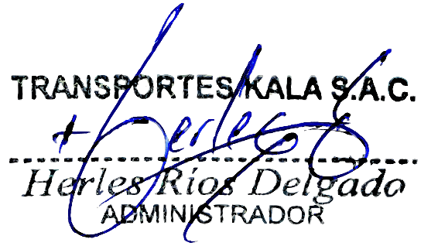 |  |  | 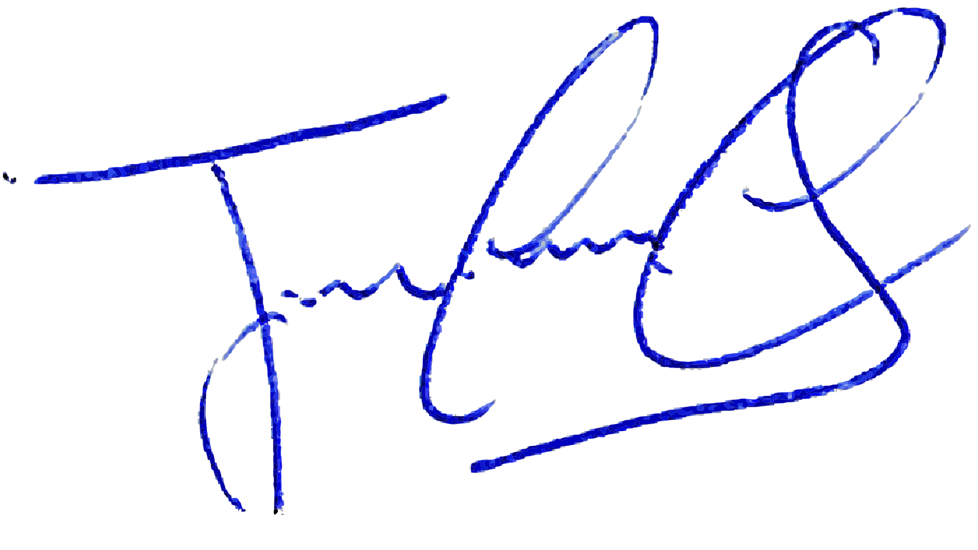 |  |  |  |  |  | 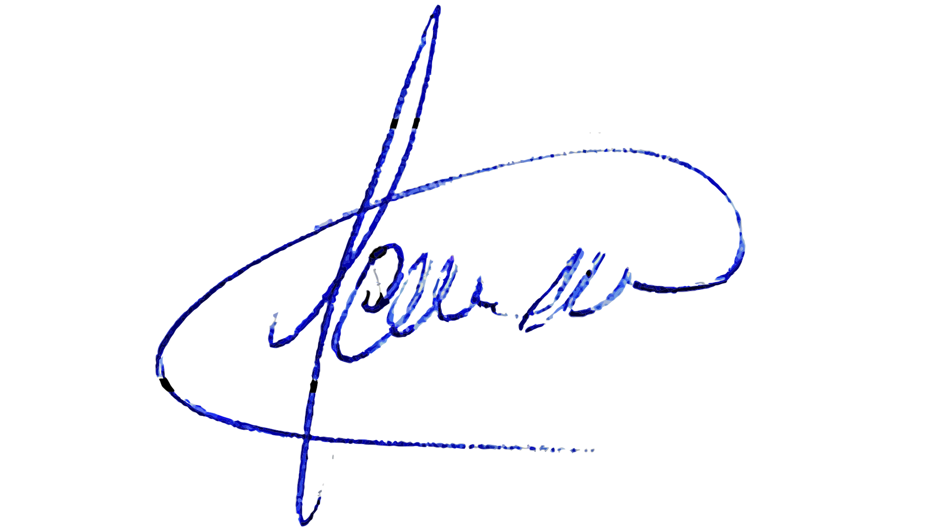
 |  | HERLES RÍOS DELGADO |  | YAMILY CAMARGO | JUAN CARLOS RIVERA CALLOAPAZA |  | ANGEL HUAHUASONCCO DIAZ |  |  |  | ALEXANDER JESUS CACERES MINAYA

